Read.me
Read.me bij de beheermaatregelentabel

1. Doel van deze Beheermaatregelentabel
2. Overzicht van de tabbladen
3. Gebruik van het tabblad 'Beheermaatregelen'

1. Doel van deze Beheermaatregelentabel
Deze tabel brengt beheermaatregelen samen die op directe of indirecte manier bijdragen aan een klimaatadaptief beheer. Ze kan op twee manieren worden gebruikt.

• Als bron van inspiratie bij het beheer. Door een overzicht van een groot aantal maatregelen en de link met klimaatadaptatie krijgt de beheerder inzicht in het brede gamma van mogelijke beheeraanpassingen. Door de kolom klimaatadaptieve werking krijgt de beheerder ook een inzicht in het hoe, waarom en wanneer.
• Na het scoren van de klimaatkwetsbaarheid van het gebied a.d.h.v de scoretabel krijgt de beheerder inzicht van de criteria waarop best kan worden ingezet. De beheerder kan na selectie van het landschapstype ook filteren op deze zaken in de relevante klimaateffecten, adaptief principes of criteria.

2. Overzicht van de tabbladen
Deze tabel bestaat uit drie tabbladen
- Tabblad 'Beheermaatregelen' is het belangrijkste tabblad daarin. We lichten dit hieronder verder toe.
- Tabblad 'Hoofdingen' geeft een overzicht van alle categoriën waarop kan worden gefilterd in het tabblad 'Beheermaatregelen' en licht de betekenis van de verschillende kolommen toe.
- Tabblad 'Criteria per landschapstype' geeft een overzicht van de criteria uit de scoretabellen die gebruikt worden in de verschillende landschapstypes.

3. Gebruik van het tabblad 'Beheermaatregelen'
Het tabblad 'Beheermaatregelen' vormt de kern van deze file. Hierin staat een reeks beheermaatregelen opgelijst die gebruikt kunnen worden bij een klimaatadaptief beheer. In deze databank worden de beheermaatregelen overigens gelinkt aan landschappen, klimaateffecten, criteria en adaptieve principes. De verbindingen tussen de maatregelen en de kolommen D t.e.m. H zijn veelvoudig. 1 maatregel kan dus met meerdere klimaateffecten/criteria... gelinkt zijn. Maar ook omgekeerd kan 1 criterium door meerdere maatregelen verholpen worden.
Deze tabel moet beschouwd worden als een levend document. Nieuwe beheermaatregelen en technieken zullen ongetwijfeld ontwikkeld worden en kunnen dan worden aangevuld in de lijst.

Info per beheermaatregel
Per maatregel (de rijen) zijn volgende gegevens beschikbaar: (meer info hierover in het tabblad 'Hoofdingen')
Code | Gelijkaardige maatregelen zijn geclusterd via een unieke code
Beheermaatregel | De maatregel
Klimaatadaptieve werking | Korte uitleg van de maatregel, met beschrijving van de techniek en de klimaatadaptieve werking.
Landschapstype | Het landschapstype(s) waarin de maatregel (typisch) kan worden toegepast.
Klimaateffect | Deze kolom bevat het meest relevante klimaatvariabele(n) waarop een maatregel inspeelt.
Adaptief principe | Onder deze kolom worden de adaptieve principes vermeld uit stap 3
Criteriumgroep | Een clustering van de verschillende criteria
Criteria | Veerkrachtcriterium of criteria uit de scoretabellen die de maatregel verbetert
Waar meer info | verwijzing naar bronnen zoals webistes of naslagwerken met meer info over de beheermaatregel. Indien hier nog (te) weinig over geweten is, geven we dit aan als 'meer onderzoek nodig'.

Filteren in het tabblad
De bedoeling is dat de gebruiker van deze maatregeletabel gemakkelijk bepaalde klimaatadaptieve maatregelen kan vinden.
A) Om te beginnen kan men best eerst filteren op 1 (of meerdere) landschapstypes. Zo krijgt de gebruiker alleen maatregelen te zien voor dat(/die) landschapstype(s)
- Daarvoor selecteert u de kolom met de landschapstypes (kolom D) en klikt u op het icoontje

- Vervolgens verschijnt er een menu waaruit u kan kiezen hoe u wilt filteren. U kiest dan 'Tekstfilter' > 'Bevat…'
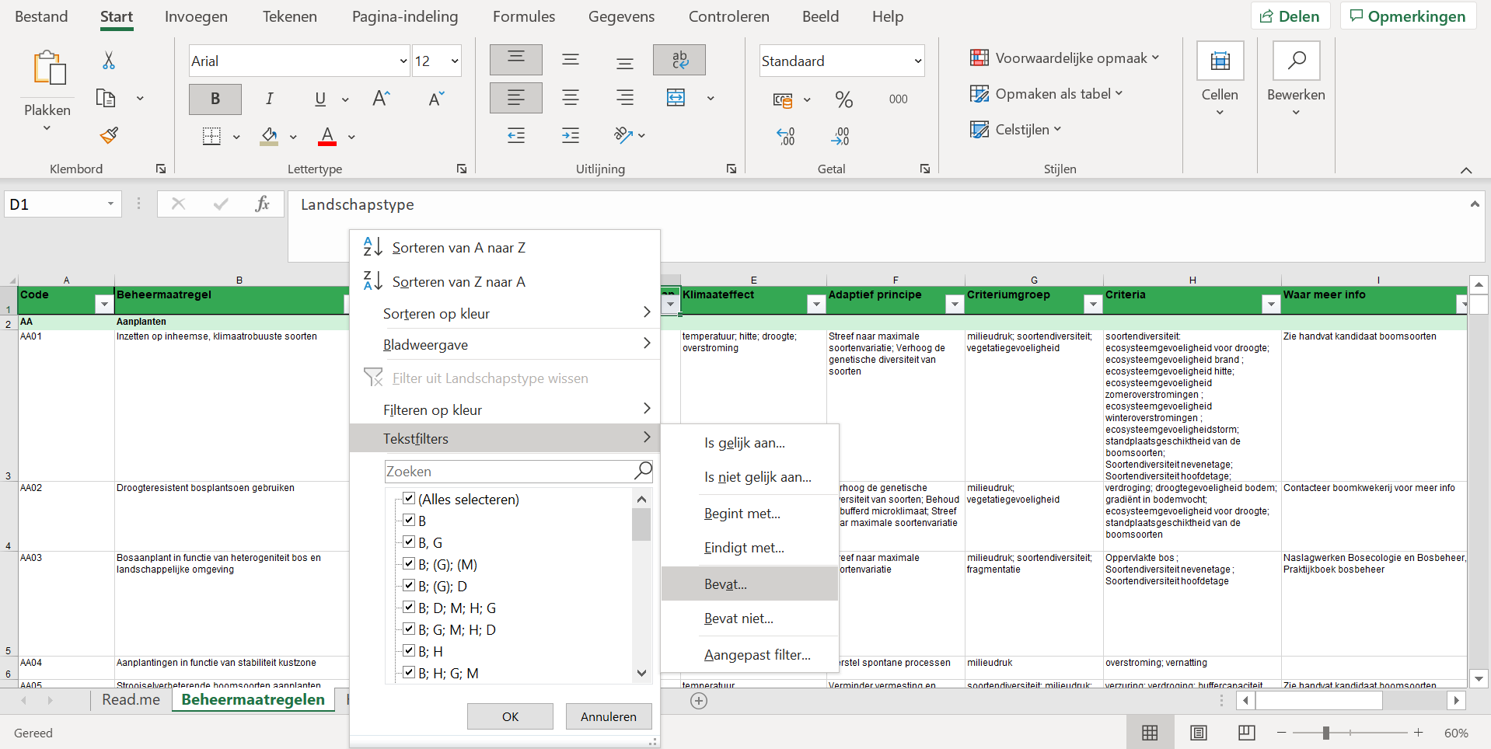

- Tot slot verschijnt een laatste menu waarin u kunt aangeven welke waarde(n) de gefilterde cellen moeten bevatten. OP de figuur hieronder filteren we bijvoorbeeld op Bos (B) en Moeras (M)

- We raden af om te filteren in alfabetische volgorde omdat de zoektermen niet steeds in dezelfde volgorde staan opgelijst.

B) Vervolgens kan men op dezelfde manier filteren in andere kolommen naar keuze. De filter op de kolom landschapstype blijft behouden. Dit kan je zien door het icoontje
- Als men vanuit de scoretabel vertrekt, kan men filteren op de criteria waar voor het desbetreffende gebied prioritair moet worden op ingezet in de kolom criteria.
- Maar men kan ook op dezelfde manier andere kolommen filteren zoals het klimaateffect, het adaptief principe of de criteriumgroep.

